iXscan

iXscan
voor onderwijstechnologie
Doel: Een theoretisch onderbouwd kader om de inzet van ict in onderwijssettings te beschrijven. Hiermee moeten we de inzet van ict kunnen vergelijken over designteams, projecten of samenwerkingen heen. Waar we hier praten over studenten kan ook leerlingen gelezen worden.
Vink aan wat van toepassing is:
Rationales
Wat is de reden voor het inzetten van ict in het onderwijs? Er kunnen meerdere redenenen zijn.
 | Versterken van de digitale geletterdheid.
 | Ondersteunen van het primaire proces.
 | Versterken van de motivatie van de studenten.
 | Versterken van onderwijsinnovatie, het zorgen van beweging in vernieuwing de onderwijsorganisatie met technologie als katalysator.
 | Verbeteren van de toegankelijkheid van onderwijs voor studenten.
 | Beter zicht op het onderwijsproces van studenten.
 | Anders:

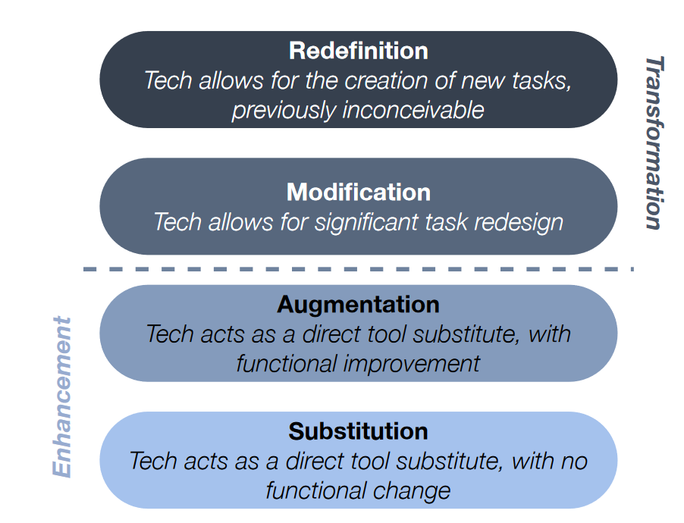
SAMR
Met het SAMR-model kun je beschrijven hoe ict je onderwijs heeft veranderd. Vink aan welke het meest van toepassing is:
 | Wordt ict gebruikt als directe vervanging voor traditionele tools of processen? Een voorbeeld: in plaats van pen en papier schrijven studenten nu met een tekstverwerker op de computer.
 | Voegt ict extra functionaliteit toe aan taken die verder hetzelfde blijven? Een voorbeeld: het gebruik van spelling- en grammaticacontrole in een tekstverwerker.
 | Zijn er door ict taken of activiteiten ontstaan die eerst niet mogelijk waren? Een voorbeeld: in realtime samenwerken aan een document via de cloud.
 | Zijn er door ict hele nieuwe leerervaringen mogelijk die eerst niet mogelijk waren? Een voorbeeld: een online platform waardoor studenten kunnen samenwerken met leeftijdsgenoten over de hele wereld.

Karakterisering ict-inzet
Hoe zou je de inzet van ict willen kenmerken?
 | Blended leren.
 | Gamification.
 | Gepersonaliseerd leren.
 | Ervaringsgericht leren.
 | Samenwerkend leren.
 | Probleemgestuurd leren.
 | Challenge-based leren.
 | Maakonderwijs.
 | Anders, namelijk:

1 - Per student
 | 1
2 - Groepen studenten
 | 1
Cyclus van differentiëren
 | Ict wordt ingezet om recht te doen aan verschillen tussen studenten; om te differentiëren.
 | Hoe wordt ict ingezet om te differentiëren? |  | Is dit voor alle studenten hetzelfde? Vink aan zo niet.
 | Door vast te stellen waar studenten moeite mee hebben |  | Nee | Op welk niveau wordt er gedifferentieerd? Typ 1 - 4 op basis van de plaatjes rechts: |  | 2
 | Door de beginsituatie van studenten vast te stellen |  | Nee
 | Door te differentiëren in lesstof |  | Nee | Op welk niveau wordt er gedifferentieerd? Typ 1 - 4 op basis van de plaatjes rechts: |  | 2
 | Door te differentiëren in de instructie |  | Nee
3 - Enkele studenten en de rest
 | 1
4 - Enkele studenten en meerdere groepen
 | 1
 | Door te differentiëren in de wijze waarop de studenten de leerstof verwerken |  | Nee
 | Door te differentiëren in toetsing |  | Nee
 | Door te differentiëren in leerdoelen voor de studenten |  | Nee
 | Door te evalueren of het leerdoel bereikt is |  | Nee
 | Door gerichte hulp te bieden bij een probleem van de student |  | Nee
 | Anders, namelijk:

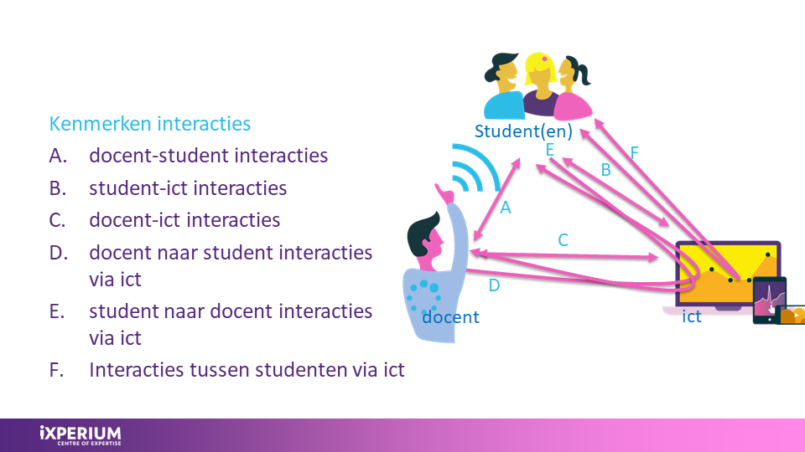
Interactie tussen student, docent en ict
Hoe zou je de interactie tussen de student, docent en ict in het onderwijs omschrijven? Kies er één.
 | A. De interacties tussen docent en student zijn inhoudelijk gericht op de inzet van ict (bijv. hoe drones in te zetten om te leren).
 | B. De interacties zijn tussen student en ict (bijv. onderwijs met VR).
 | C. De interacties zijn tussen docent en ict (bijv. het bekijken van studievoortgang in een online platform).
 | D. De interacties lopen vooral van de docent naar de student (bijv. het delen van content).
 | E. De interacties lopen van de student via ict naar de docent (bijv. vragen insturen voor een hoorcollege).
 | F. De interacties zijn tussen studenten via ict (bijv. afstandsonderwijs).

Mate van regie
Wie of wat heeft invloed op het leren bij deze inzet van ict? Dus wie bepaalt het meest:
 |  | ict | student |  | docent
Wat er geleerd wordt
Wanneer er geleerd wordt
Waar er geleerd wordt
Hoe er geleerd wordt
Met wie er geleerd wordt
In welk tempo er geleerd wordt

Zelfregulerende vaardigheden
 | Ict wordt ingezet om zelfregulerende vaardigheden van studenten te bevorderen.
 | In welke fase wordt ict ingezet voor zelfregulerende vaardigheden?
 | Voorbereidingsfase: doelen stellen, plannen, jezelf motiveren voor de taak.
 | Uitvoeringsfase: concentreren op de taak, toepassen van leerstrategieën, eigen voortgang monitoren.
 | Reflectiefase: zelfbeoordeling en bepalen van vervolgstappen, op basis van de resultaten.
 | Anders, namelijk:

Assessment
 | Ict wordt ingezet om het leren te evalueren / beoordelen / toetsen.
 | Hoe wordt ict ingezet voor assessment?
 | Studenten beoordelen hun eigen leren (bijv. voor monitoren, evalueren, opstellen van leerplannen).
 | Studenten beoordelen elkaar.
 | De ict-tool beoordeelt automatisch (bijv. cijfers berekenen, feedback geven).
 | Anders, namelijk:

Opkomende technologieën
In de literatuur worden opkomende technologieën beschreven die impact kunnen hebben op onderwijs. Vink hieronder aan (indien van toepassing).
 | Eigenschap | Korte uitleg
 | Artificiële intelligentie. | Artificial intelligence (AI) is het vermogen van computers om taken uit te voeren waarvoor mensen hun intelligentie inzetten. Denk aan interacteren met de omgeving, analyseren, redeneren, problemen oplossen en voorspellen.
 | XR: Virtual en/of augmented reality. | Immersive reality of XR (eXtended Reality) is een term die alle immersieve technologieën omvat die onze perceptie van de werkelijkheid uitbreiden, zoals Virtual Reality (VR), Augmented Reality (AR) en Mixed Reality (MR). VR creëert een volledig door computers gegenereerde omgeving die de echte wereld vervangt.
 | Internet of Things. | Het Internet of Things (IoT) is het netwerk van apparaten met sensoren, software en netwerkverbinding.
 | 3D printen. | Driedimensionale objecten laag voor laag printen.
 | Robots. | Machines die verschillende taken kunnen uitvoeren.
 | Drones. | Onbemande vliegtuigen.
 | Draagbare technologie. | Compacte technologie die op het lichaam gedragen wordt, zoals fitnessbanden, smartwatches.
 | Virtuele labs. | Simulaties op een computer van echte laboratoriumexperimenten.
 | Big data analytics, databases. | Het verwerken en analyseren van grote hoeveelheden data.
 | Cloud computing. | Opslag, rekenkracht en software via het internet.
 | Hologrammen. | Het weergeven van 3D-beelden via hologrammen.

Kerneigenschappen ict
Los van de inzet van ict, kan de ict-tool zelf verschillende eigenschappen hebben. Vink hieronder de eigenschappen aan die van toepassing zijn op jouw ict-tool.
 | Adaptieve software. | Software die materiaal aanbiedt op basis van de input en prestatie van de student.
 | Ontwerpsoftware voor onderwijs. | Software om onderwijs te maken.
 | Software voor games in het onderwijs. | Software voor games in het onderwijs.
 | Software om programmeren aan te leren. | Software om programmeren aan te leren.
 | Klassenmanagement. | Software om klassenmanagement te ondersteunen.
 | Intelligente tutoring. | Software die directe en aangepaste instructie en feedback geeft, bedoeld om menselijke begeleiding te simuleren.
 | Elektronische leeromgeving (ELO). | Software voor de administratie, documentatie, volgen, rapporteren en geven van onderwijs.

 | Publiceren, informeren en verspreiden. | Het online toegankelijk maken van kennis en materialen.
 | Communicatie. | Het uitwisselen van informatie tussen mensen en systemen.
 | Samenwerken. | Het samenwerken aan projecten of taken.
 | Informatie- en bronbeheer. | Het organiseren en beheren van informatiebronnen, zoals een database.

 | Microsoft Office. | Eén of meerdere applicaties van Microsoft Office.
 | Adobe. | Eén of meerdere applicaties van Adobe.
 | Google. | Eén of meerdere applicaties van Google.
 | Website(s). | Een specifieke website.
 | Vragenlijst. | Een digitale poll of vragenlijst.
 | Quizziz. | Quizziz.
 | Video of foto. | Video of fotomateriaal.
 | Anders, namelijk:

Einde van de iXscan! Ga naar het tabblad 'Uitslag' om jouw resulaten in te zien!

